对账
订单号 | 入住日期 | 离店日期 | 应收 |  |  |  | ,
999225328875880 | 2023-07-19 | 2023-07-20 | 590 | 590.00 | 3635882 | 0 | ,3635882 | 直连

 |  |  | 590
 |  |  | CNY 590

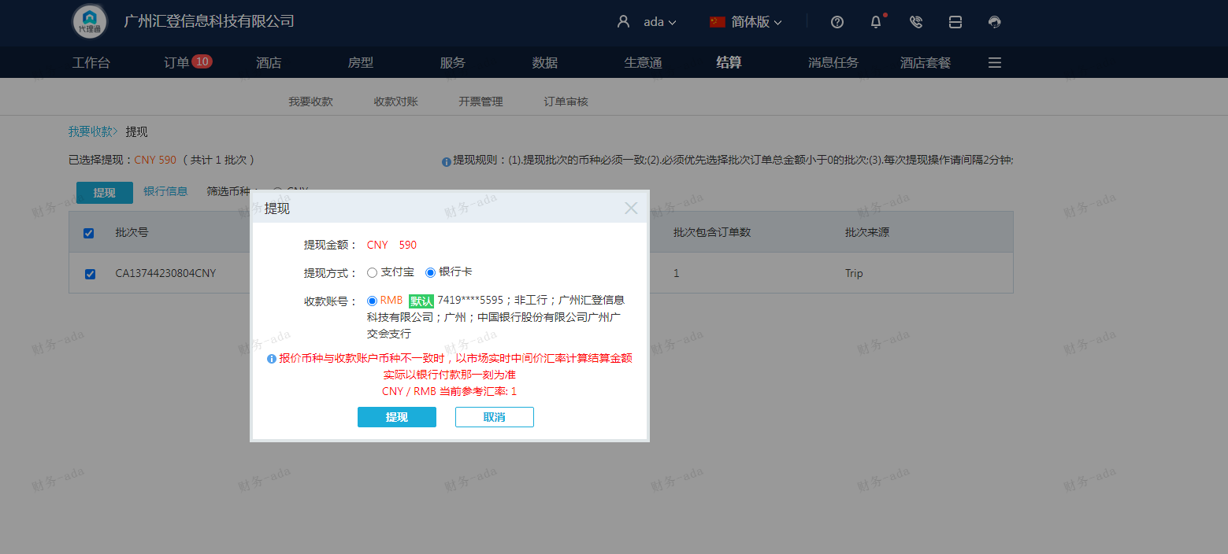
A230804091150911 | 590
总计：590元

